Закупка cronier-mac
Фото | Наименование | Цена | Кол-во | Сумма
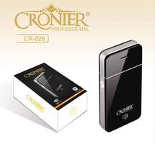 | CR-826 | 300.00 | 4 | 1,200.00
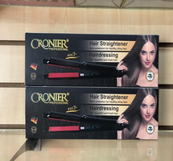 | CR-960 | 450.00 | 2 | 900.00
 | CR-9095 | 450.00 | 1 | 450.00
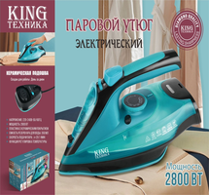 | KC-3043 | 1,450.00 | 1 | 1,450.00
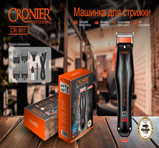 | CR-901 | 900.00 | 1 | 900.00
Итого: 5 позиций |  |  | 9 | 4,900.00

